表紙
Web API のスキーマ駆動開発を Spring Boot で体験しましょう。
API 設計と Spring Boot での実装の両方を学ぶことができる講座です。
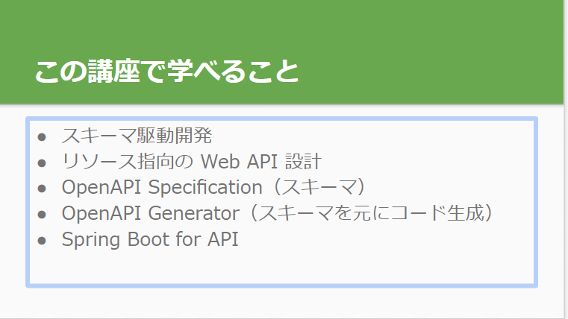

https://docs.google.com/presentation/d/1-x6QdqvkLDc4SWyz38Y_R6uUWZNFsSZswKQYNewmYpI/edit#slide=id.g1217ccd29cd_1_0

スキーマテストサイト
https://editor.swagger.io/?url=https://gist.githubusercontent.com/mathis-m/77c8c182d56c502d1d9872f5915f3586/raw/68514168d7df620d81a32ef7c4304bf0b3886294/i2aBmDtqYU.txt

404スキーマ定義
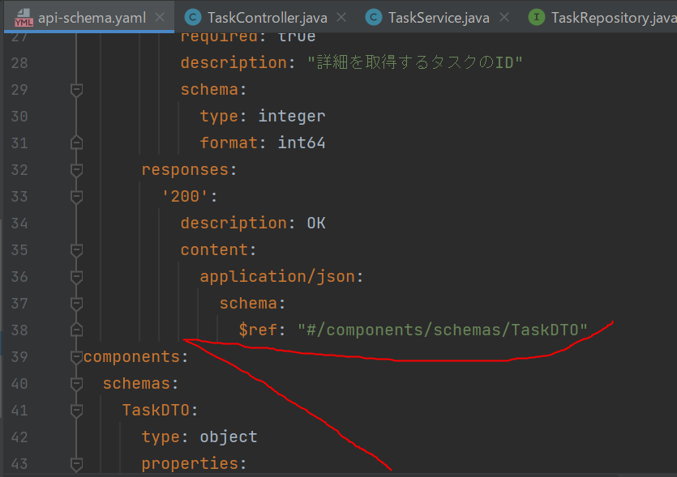
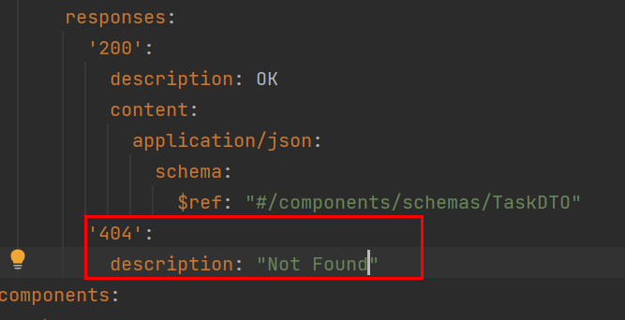
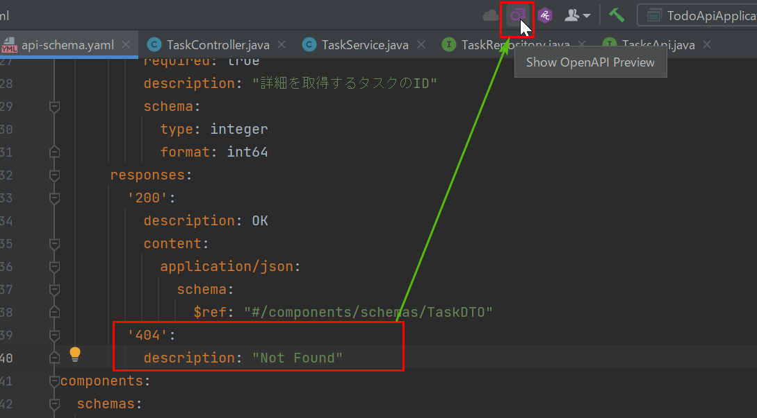
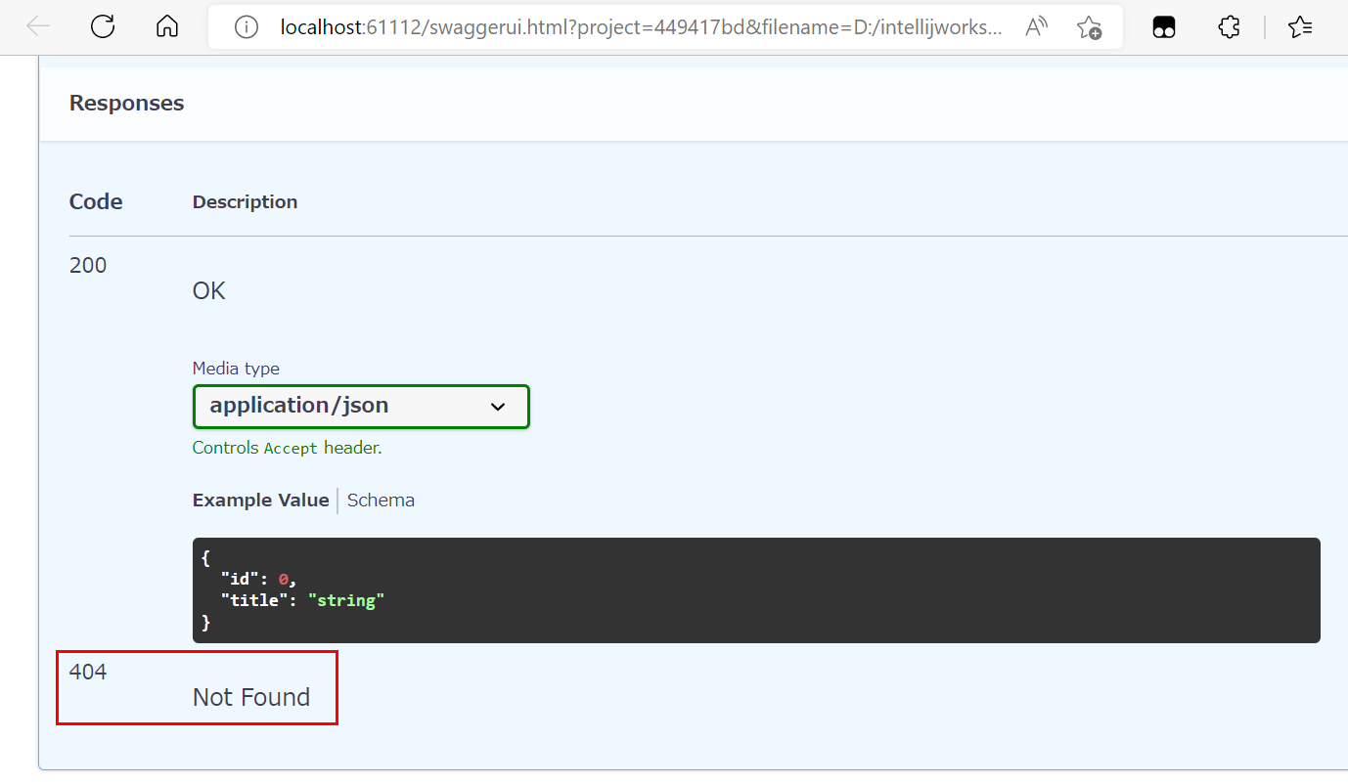
404 Bad Request：スキーマを定義しよう
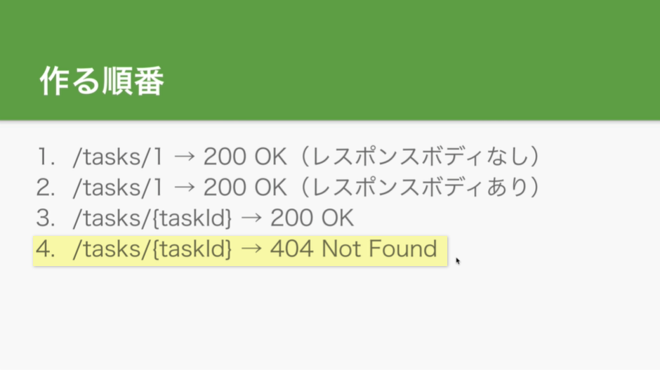

まずスキーマを修正しましょう

独自例外実装
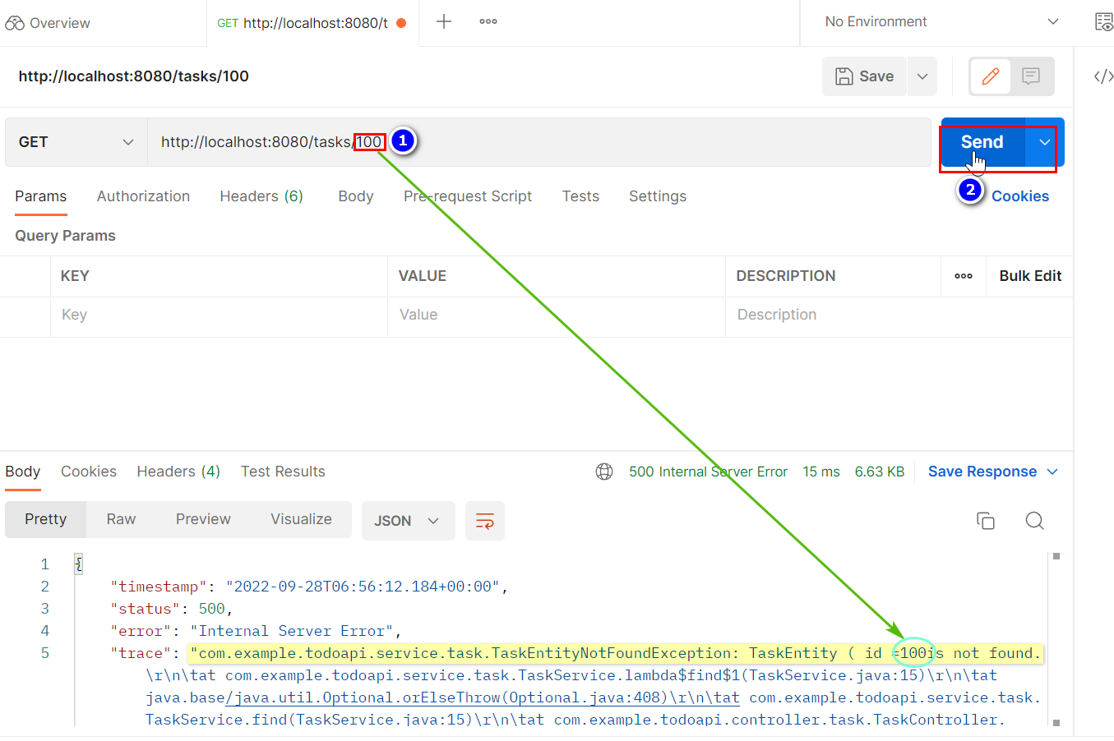
404 Bad Request：独自例外を実装しよう
①todoapi/service/taskパッケージの下にTaskEntityNotFoundExceptionクラスを作る
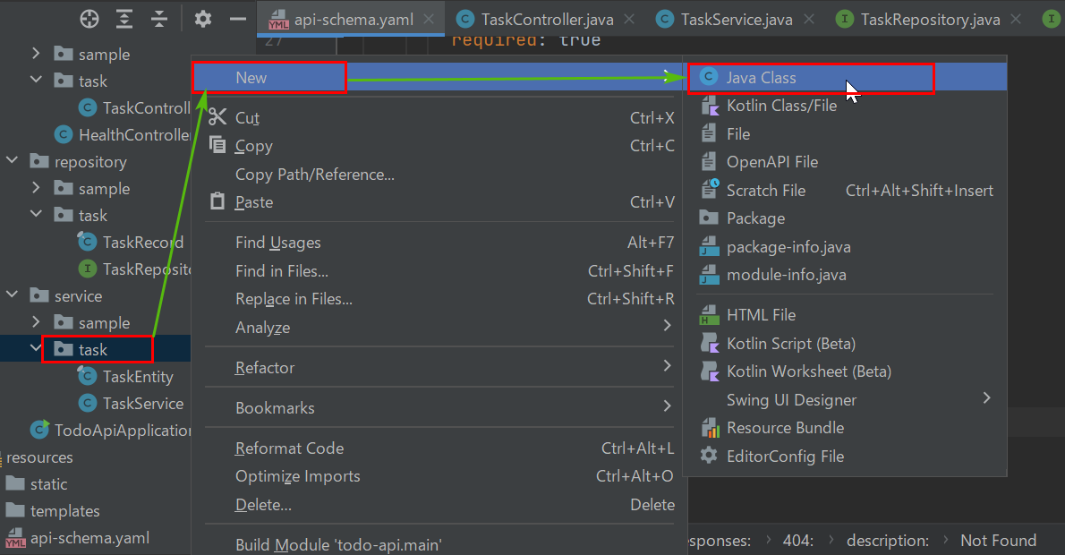

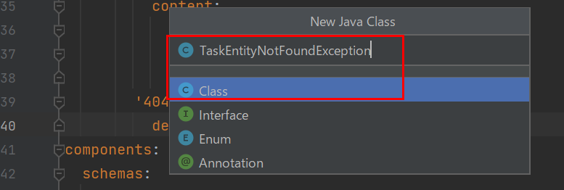

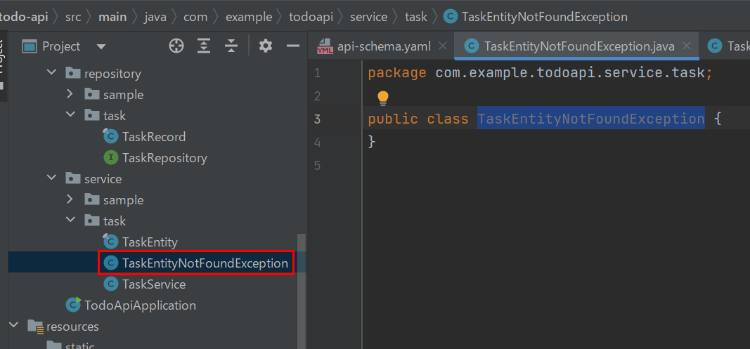

RuntimeExceptionを継承する

フィールド定義及びコンストラクタを作る
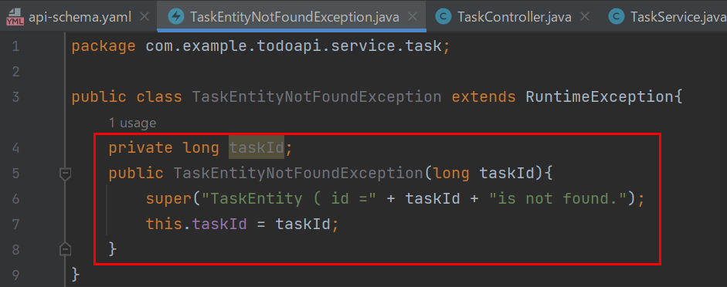

②TaskServiceを修正しましょう
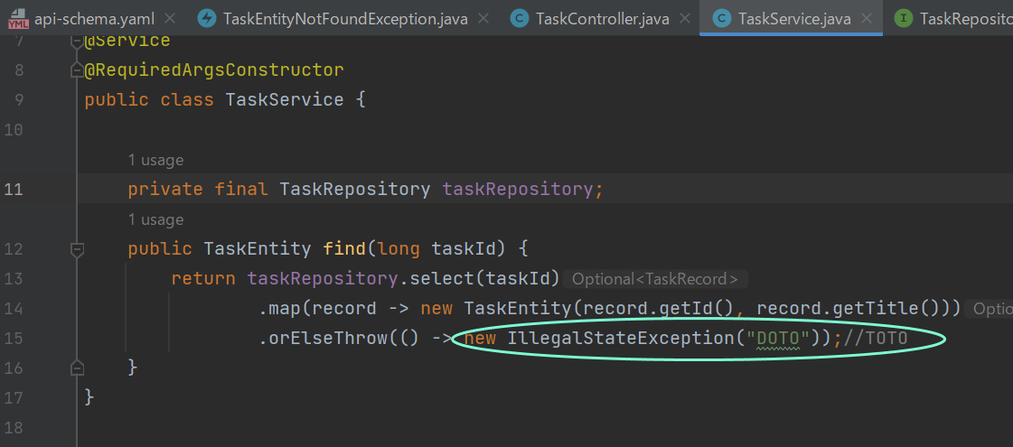

TodoApiApplicationを再起動してPostmanでテストすると、成功になりました！

独自例外を処理するハンドラー
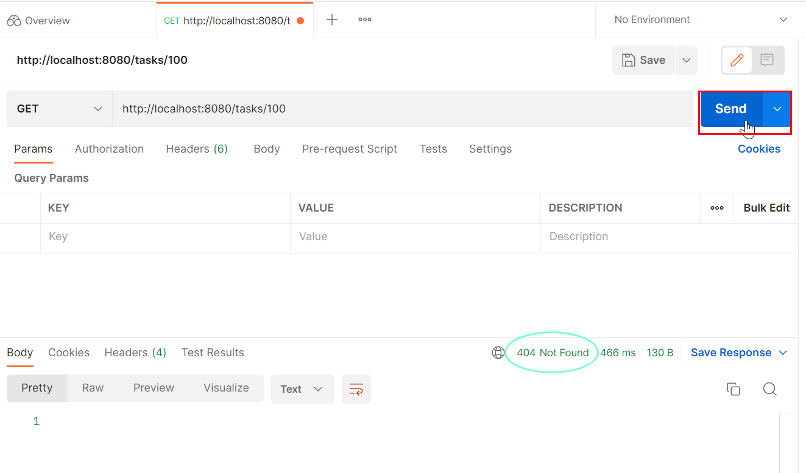
404 Bad Request：独自例外を処理するハンドラーを実装しよう
①todoapi\controllerの下にCustomExceptionHandlerクラスを作る
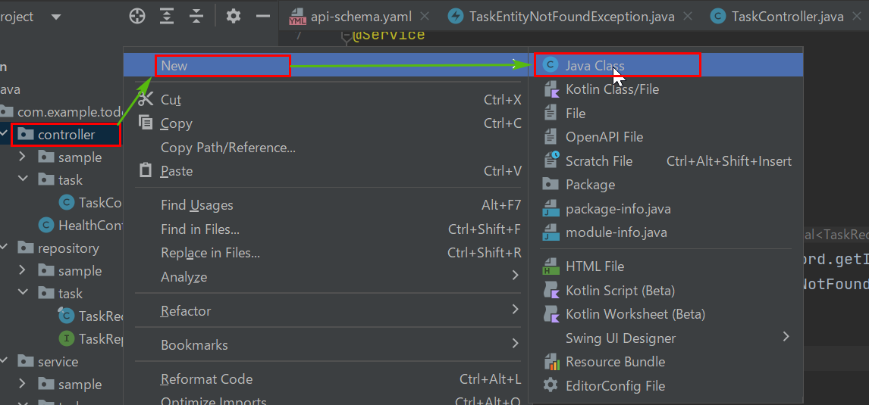

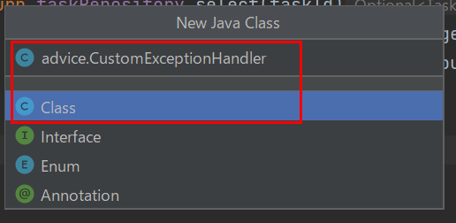

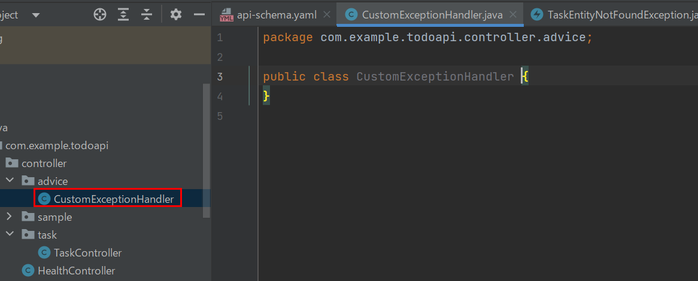

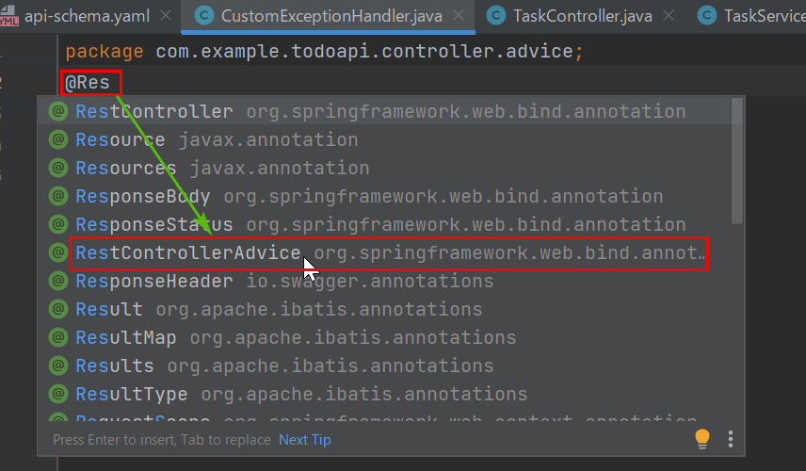

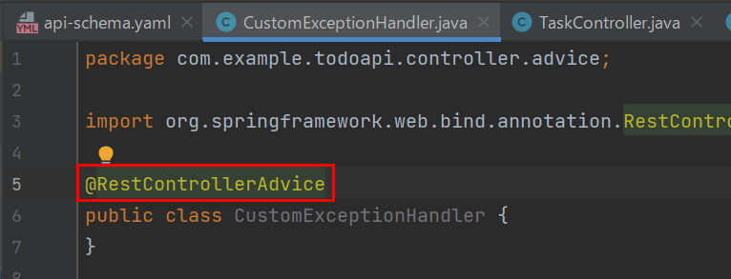

メソッドを定義する
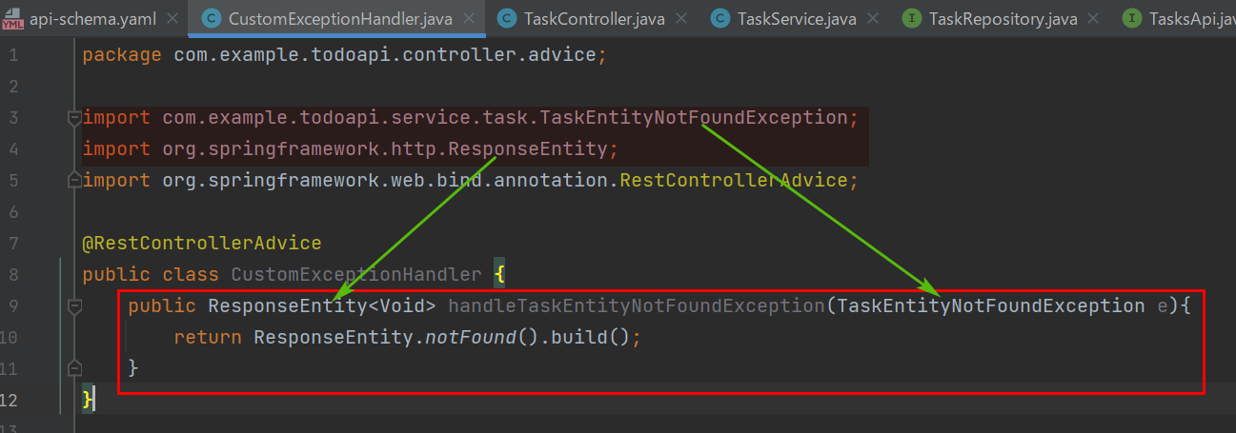

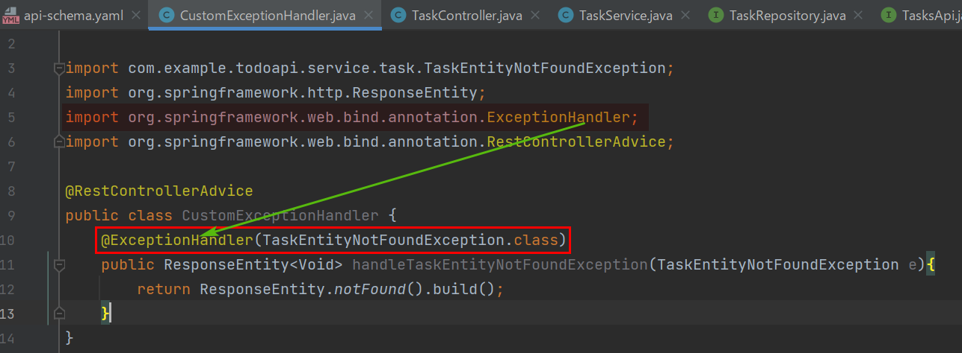

TodoApiApplicationを再起動してPostmanでテストすると、成功になりました！

エラーレスポンスの規格
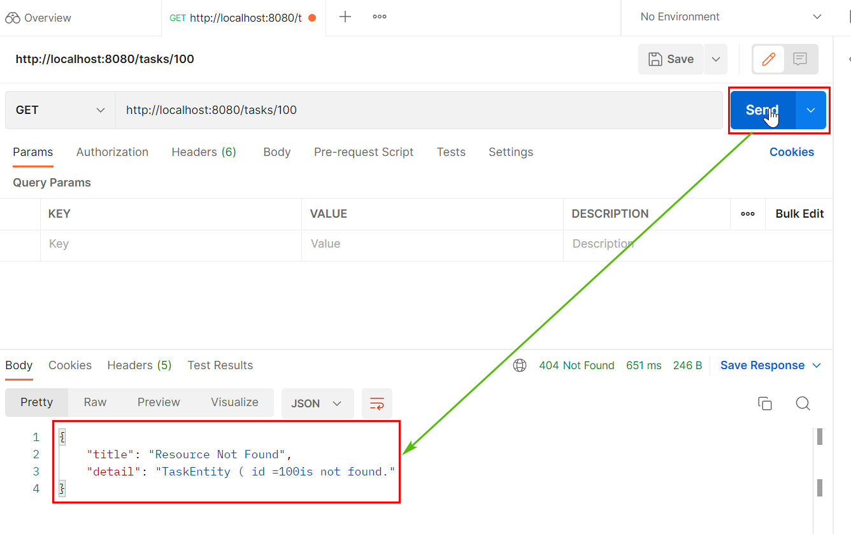
HTTP API のエラーレスポンスの規格
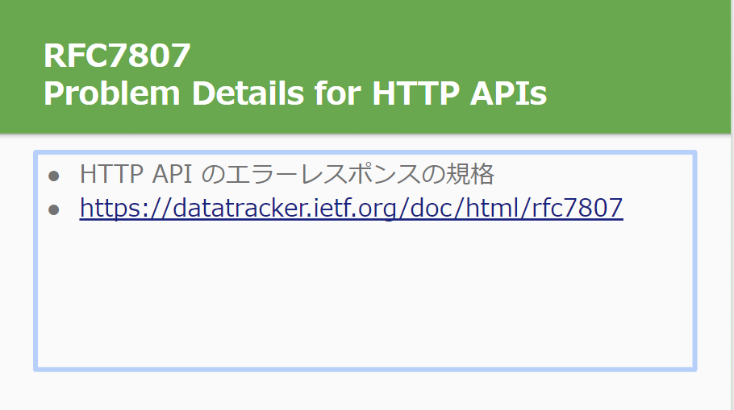
https://datatracker.ietf.org/doc/html/rfc7807

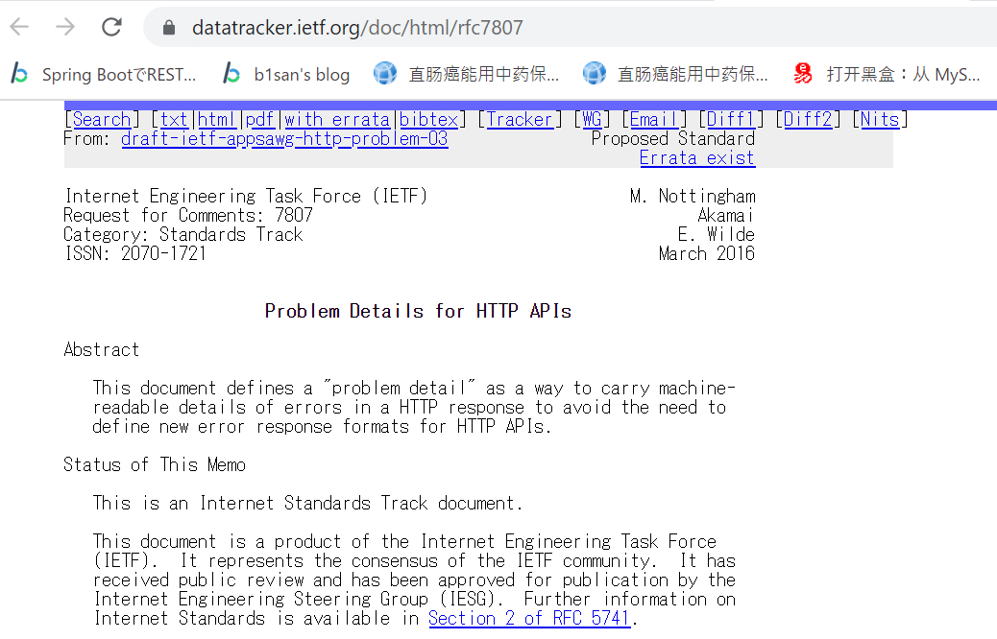

ちょっと下へずらして３番をクリックする
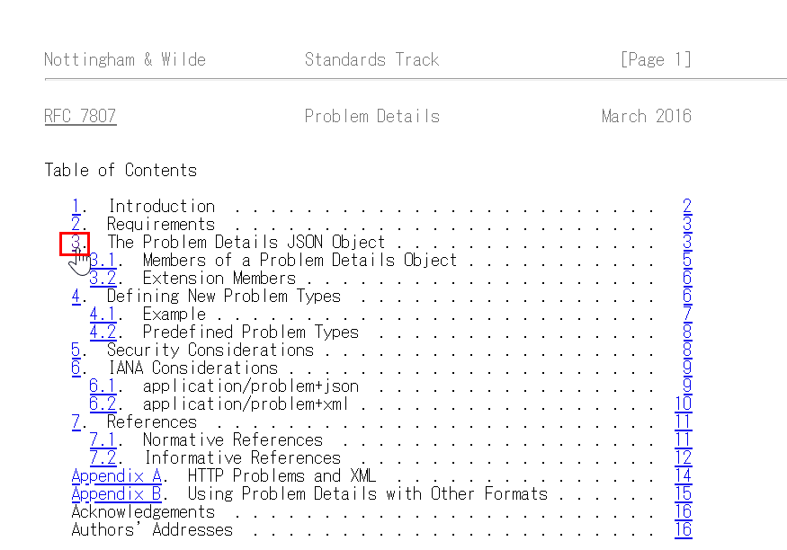

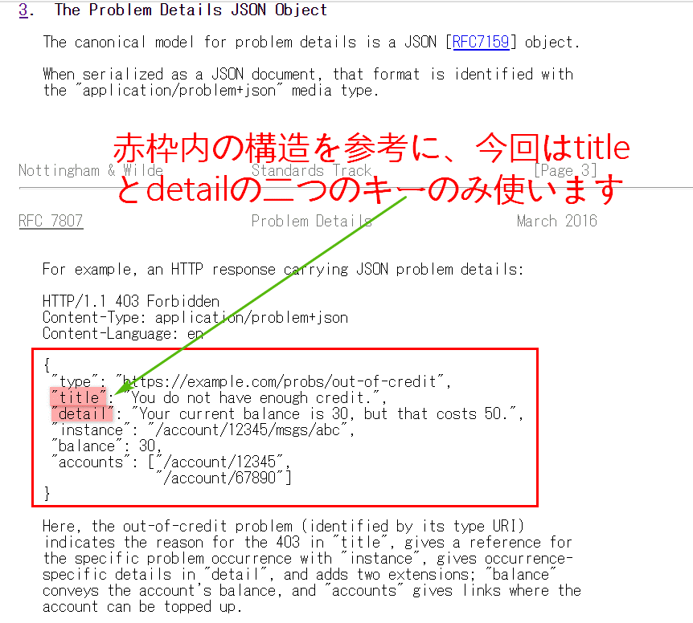

404 Bad Request：ボディのスキーマを定義します
「/tasks/{taskId}:」> 「get:」> 「responses:」> 「'404':」の下にスキーマを足して行きます
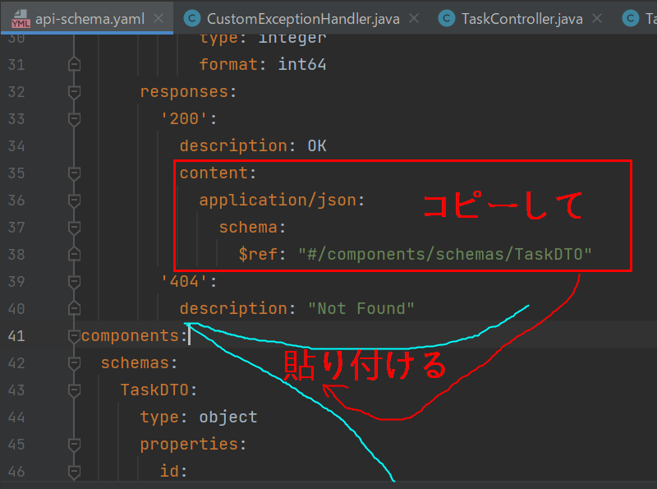

今回は「ResourceNotFoundError」というコンポーネントを使います
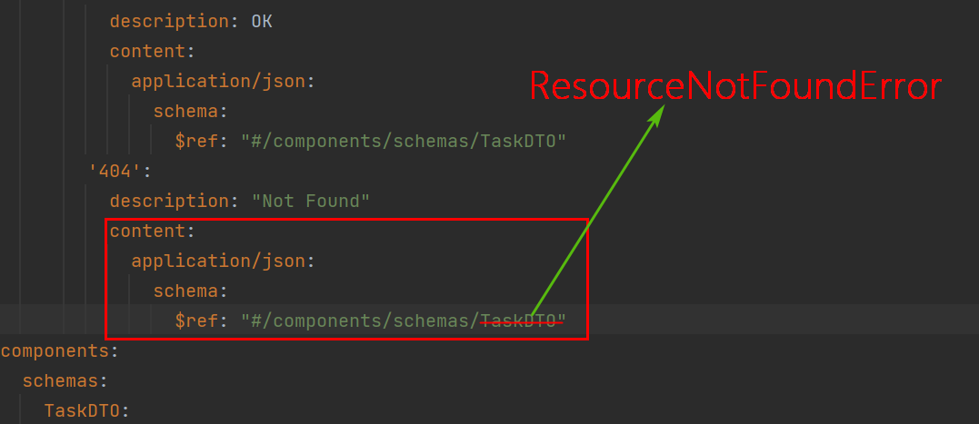

「components:」> 「schemas:」の下にコンポーネントResourceNotFoundErrorを定義する
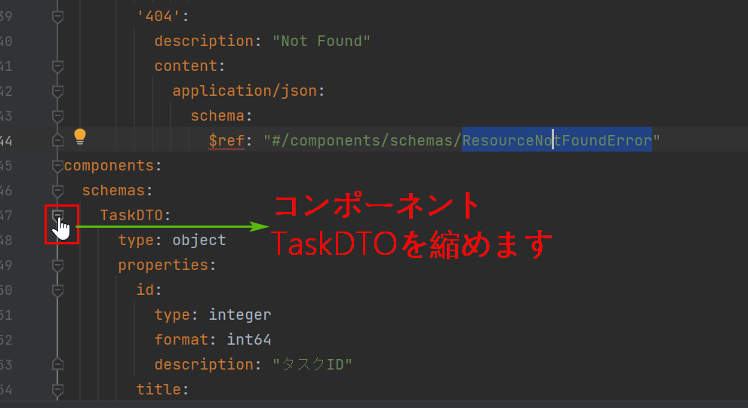

コンポーネントResourceNotFoundErrorを追加する
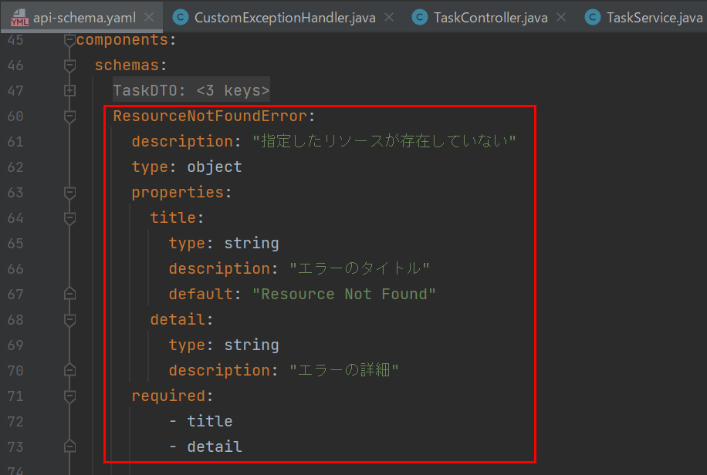

APIドキュメントを生成する
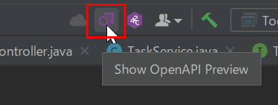

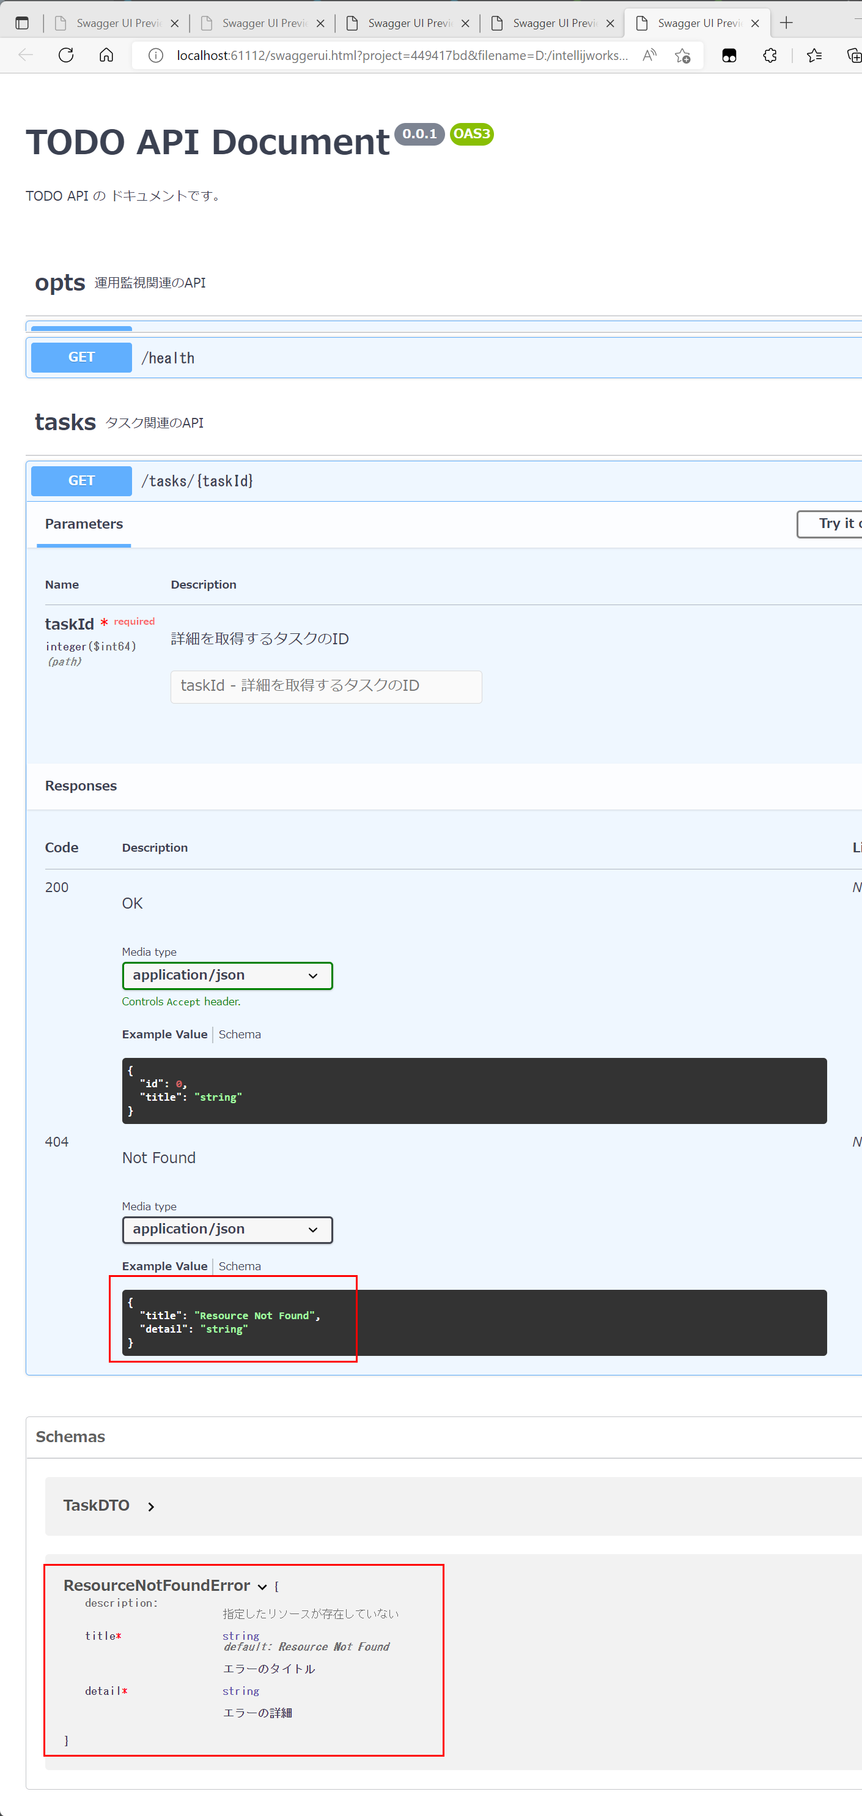

buildSpringServerで新コード生成を実行する
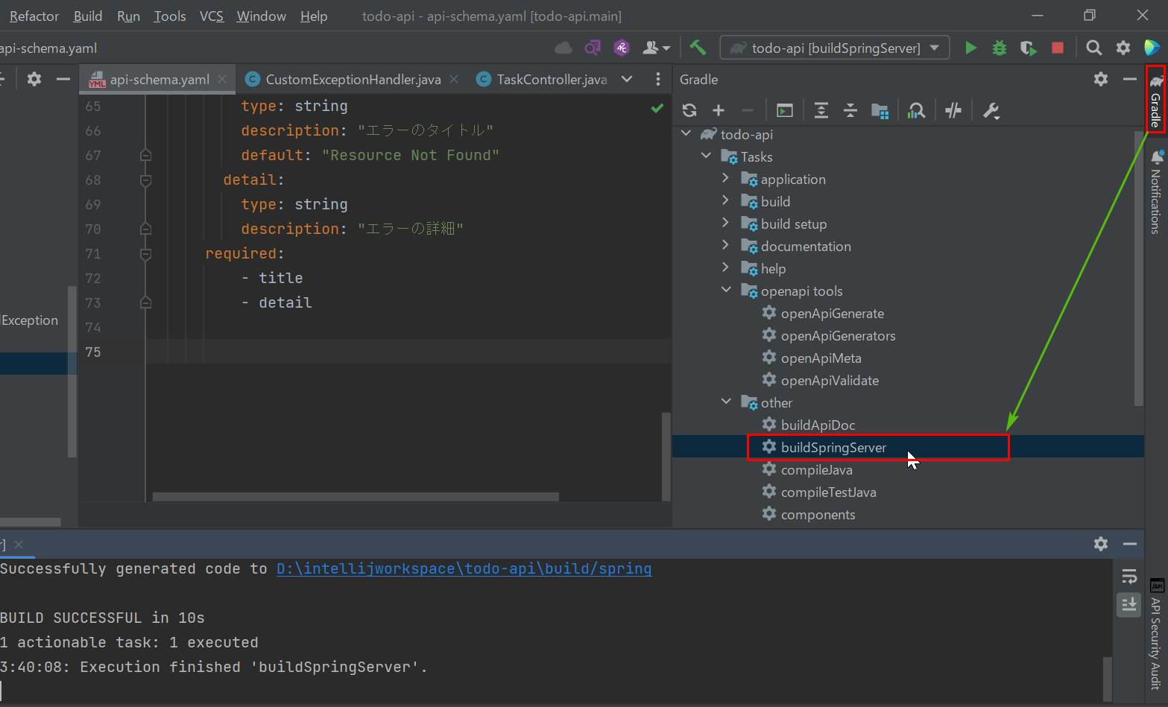

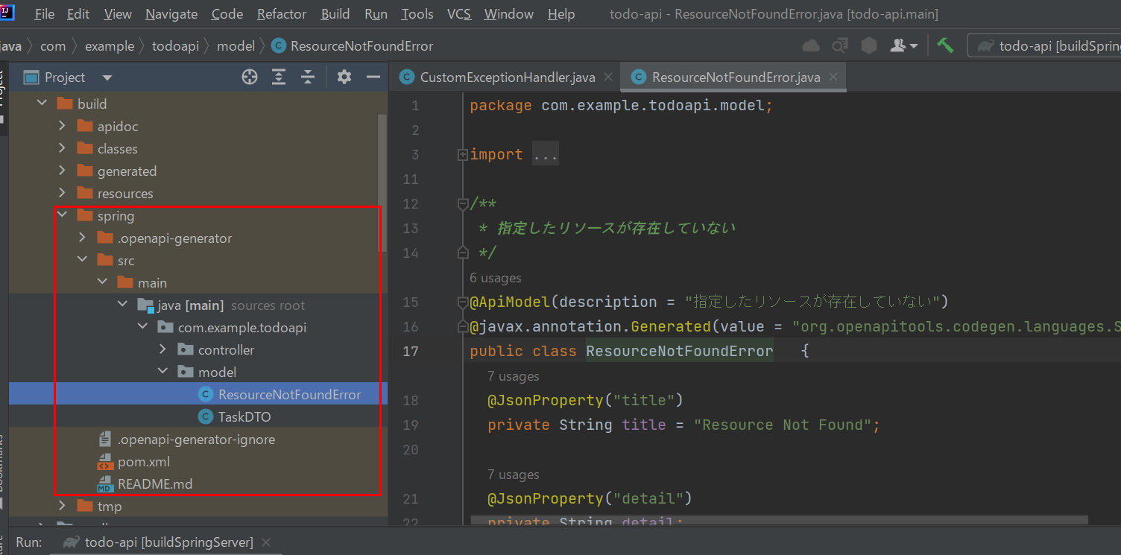

404 Bad Request：ボディを返すようにハンドラーを変更します
CustomExceptionHandlerを修正します
①まずはResourceNotFoundErrorを初期化して、errorという変数に格納する
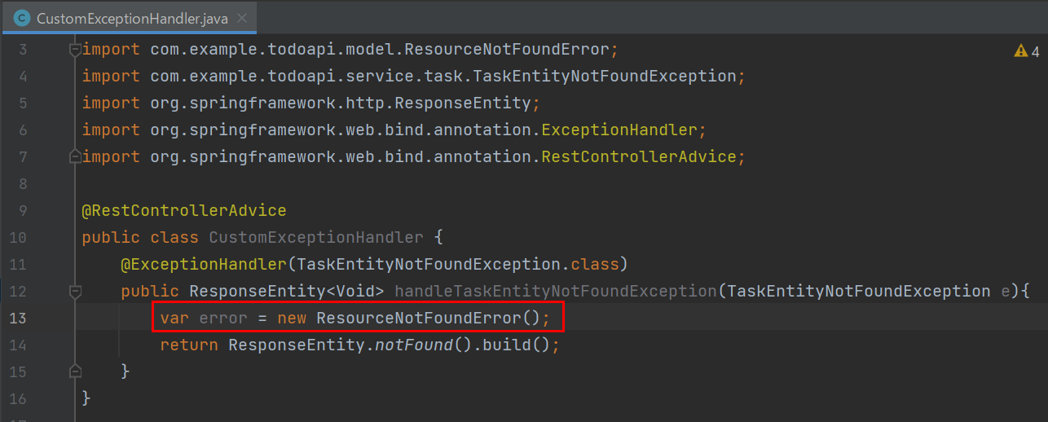

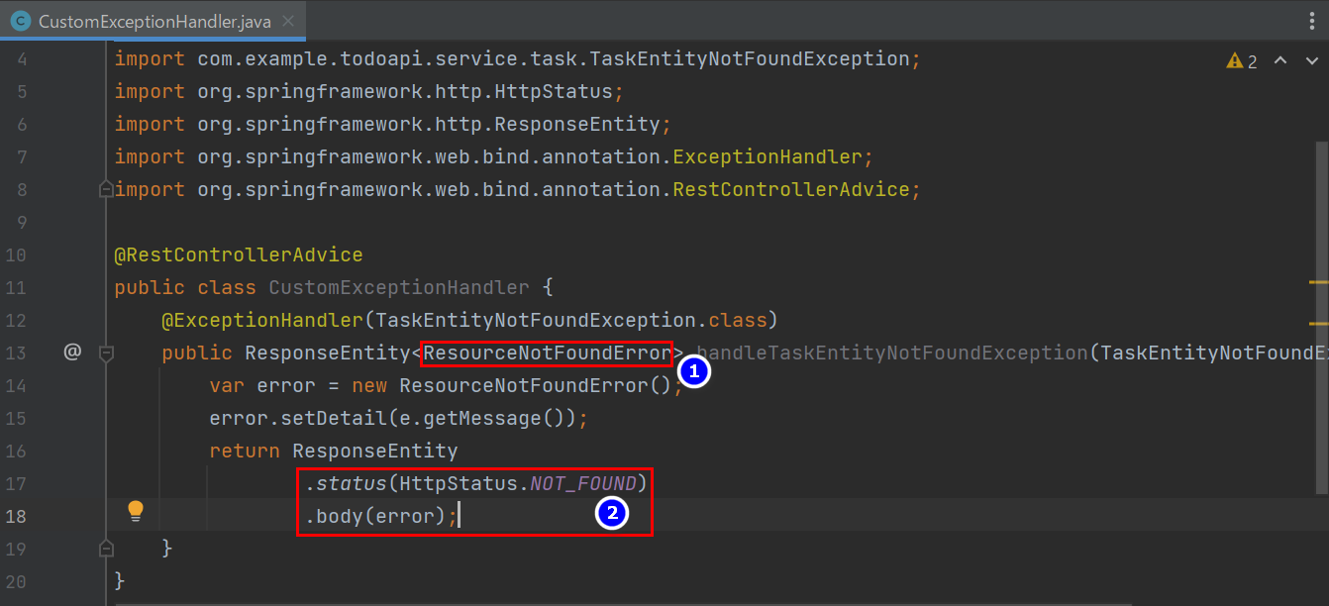

TodoApiApplicationを再起動してPostmanでテストすると、成功になりました！

